风机
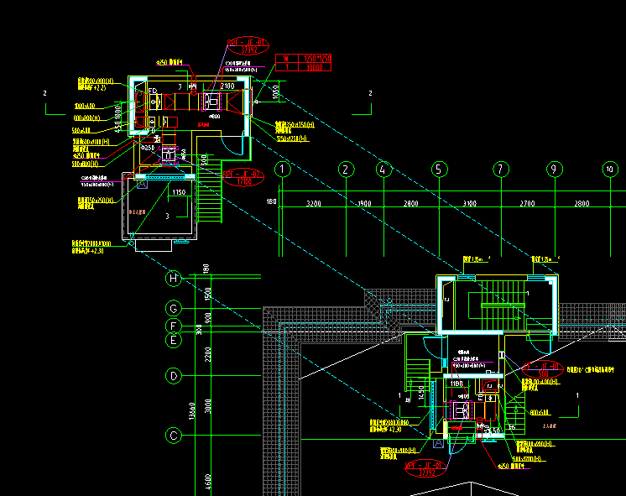
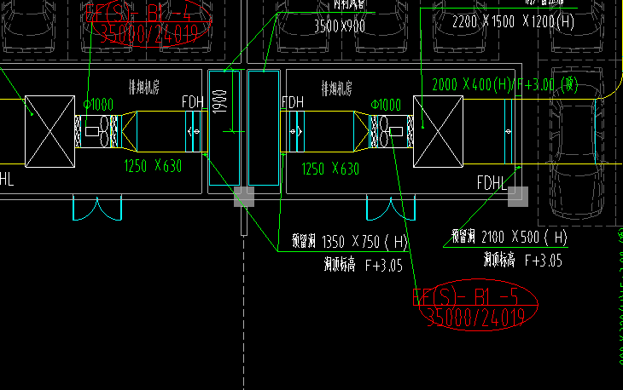
临朐县南环片区二期棚户区改造项目暂估材料单价及未确定项三方比价表
材料 | 规格、型号 | 单位 | 工程量 | 位置
正压送风机SZF-NO.8 | SZF-NO.8 | 台 | 74 | 主楼楼顶及车库单间内，暖通图纸
正压送风机SZF-NO.6.5 | SZF-NO.6.5 | 台 | 37
排风机BPT18-45 | BPT18-45 | 台 | 40
排烟排风机HTF-II-NO.6.5 | HTF-II-NO.6.5 | 台 | 74
消防补风机SWF-I-10 | SWF-I-10 | 台 | 6
送风机SWF-I-3.6 | SWF-I-3.6 | 台 | 3
排风机SWF-I-6 | SWF-I-6 | 台 | 3
排风机SWF-I-3 | SWF-I-3 | 台 | 2
消防高温排烟风机HTF-II-NO.10 | HTF-II-NO.10 | 台 | 18

压力贮罐泡沫比例混合器
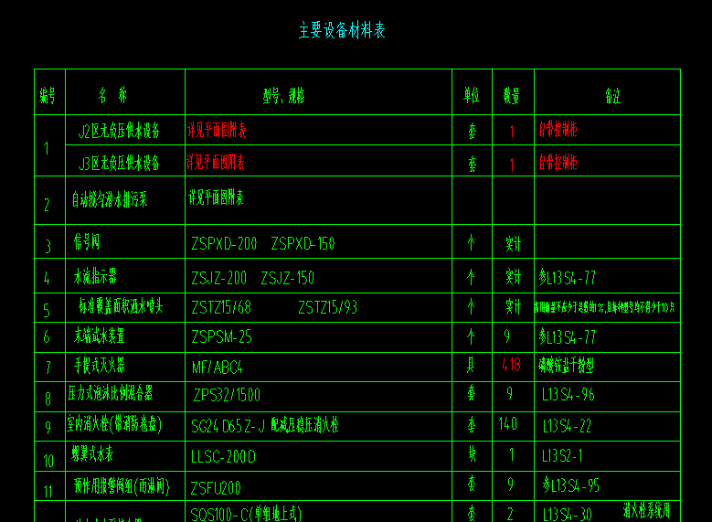
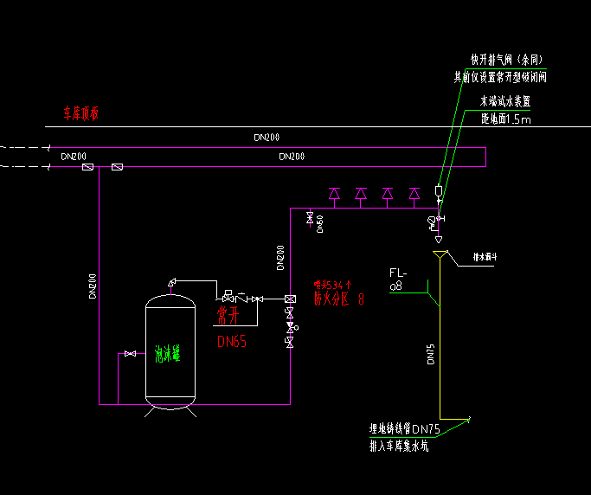
临朐县南环片区二期棚户区改造项目暂估材料单价及未确定项三方比价表
材料 | 规格、型号 | 单位 | 工程量 | 位置
压力贮罐泡沫比例混合器 | 单回路 | 套 | 1 | 车库变配电室，图纸水施工图
压力贮罐泡沫比例混合器 | 双回路 | 套 | 4

无管网气体灭火
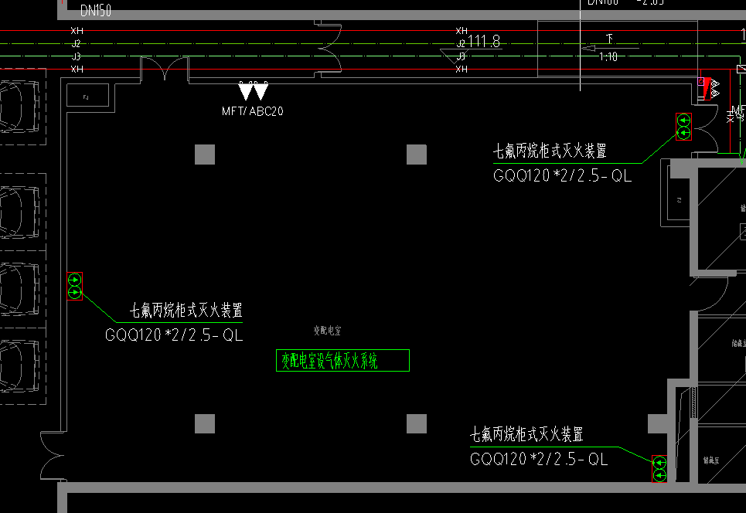
临朐县南环片区二期棚户区改造项目暂估材料单价及未确定项三方比价表
材料 | 规格、型号 | 工程量 | 位置
无管网气体灭火装置GQQ120*2/2.5-QL | GQQ120*2/2.5-QL | 2 | 车库变配电室，图纸水施工图

排污泵
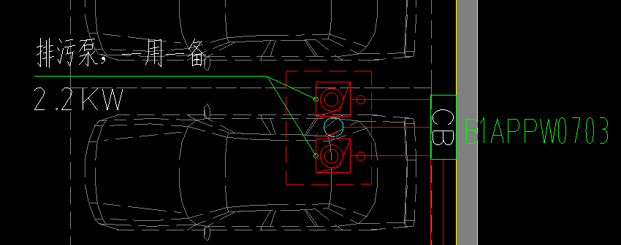
临朐县南环片区二期棚户区改造项目暂估材料单价及未确定项三方比价表
材料 | 规格、型号 | 单位 | 工程量 | 位置
排污泵80WQ40-15-4.2 | 80WQ40-15-4.2 | 台 | 8 | 主楼负二及车库，图纸水施工图
排污泵50JYWQ-7-15-1.5 | 50JYWQ-7-15-1.5 | 台 | 36
单级离心泵及离心式耐腐蚀泵80WQ40-15-4.2型 | 80WQ40-15-4.2 | 台 | 74
单级离心泵及离心式耐腐蚀泵65WQ15-15-2.2型 | 65WQ15-15-2.2 | 台 | 38

雨棚等
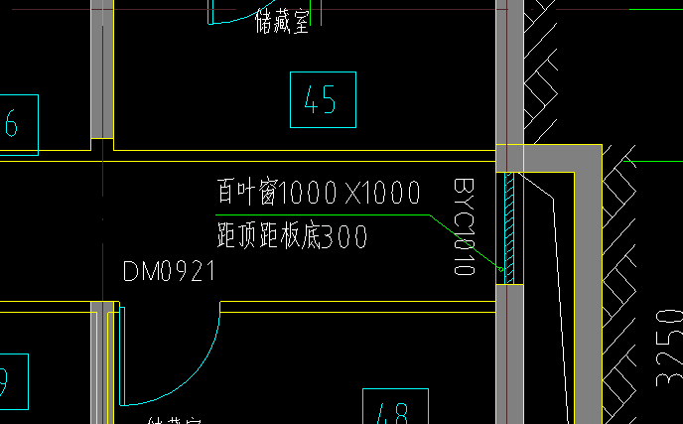
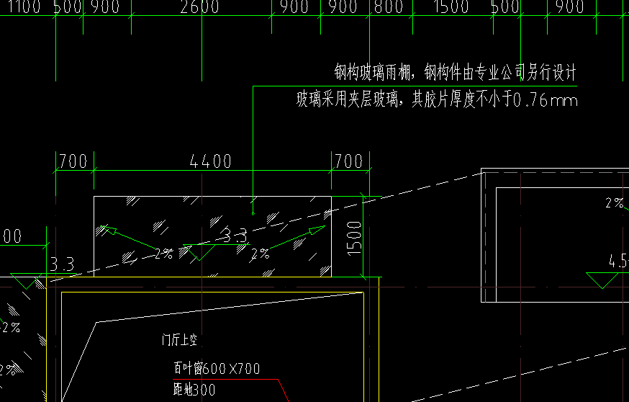
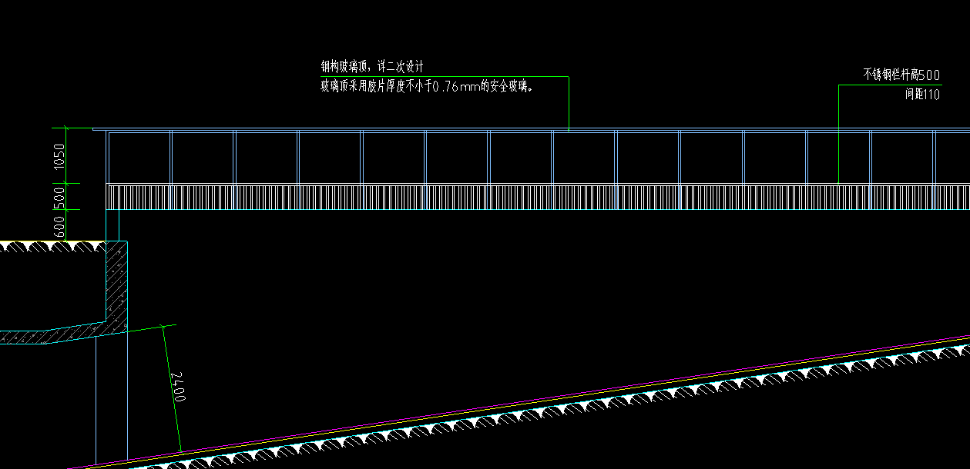
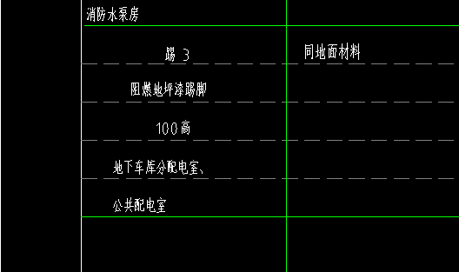
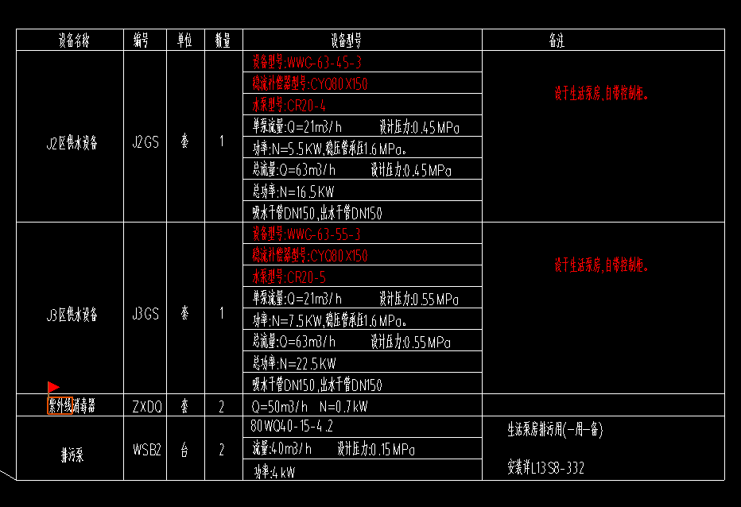
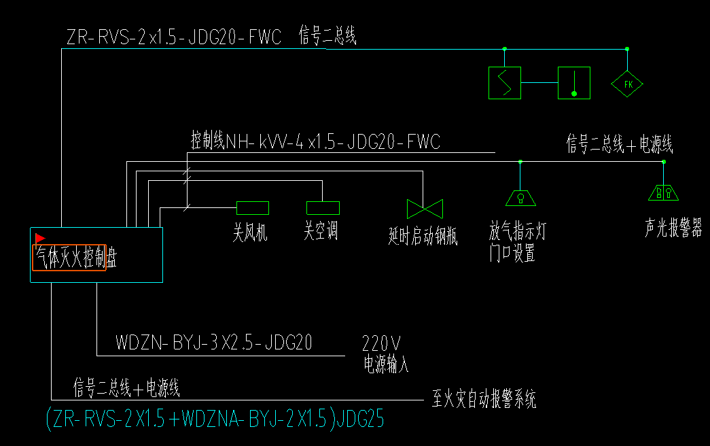
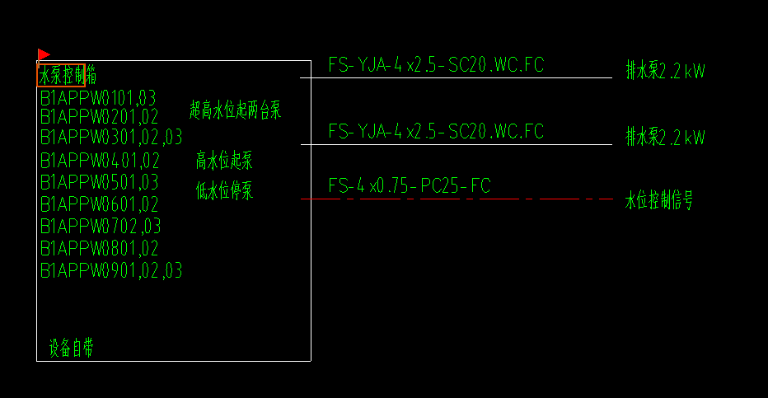
临朐县南环片区二期棚户区改造项目暂估材料
材料 | 规格、型号 | 单位 | 工程量 | 位置
金属百叶窗 | 成品合金通风防雨百叶窗（内衬钢丝网） | ㎡ | 1281.69 | 主楼地下及一层
地下车库入口、楼梯采光顶 | 1、名称：玻璃采光顶 2、材料：主刚架构件：采用Q235B钢材的，次要构件：采用Q235-B，玻璃选用6+1.52pvb+6钢化夹胶安全玻璃 | ㎡ | 1650 | 车库坡道及出入口
单元门口雨棚 | 1、名称：玻璃雨棚 2、材料：主刚架构件：采用Q235B钢材的，次要构件：采用Q235-B，玻璃选用6+1.52pvb+6钢化夹胶安全玻璃 | ㎡ | 273.6 | 主楼单元门口
阻燃地坪漆地面，踢脚 |  | ㎡ | 478.9 | 车库变配电室
紫外线消毒器700*1600 | 700*1600 | 台 | 2 | 车库
二期西车库停车场管理系统 | 满位显示屏、车辆检测器、出入口读卡机、摄像机等 | 套 | 1 | 车库出入口，在清单上
消防警铃（二期车库） DN200 | DN200 | 个 | 9 | 车库，在清单上
气体灭火控制盘 |  | 台 | 2 | 车库及主楼
水泵控制箱 | SHBFPW、HRZPW | 台 | 2
水泵控制箱 | B1APPW0102、0503、0701 | 台 | 3
水泵控制箱 | B1APPW0101、103、201、202、301、302、303、401、402、501、503、601、602、702、703、801、802、901、902、903 | 台 | 20

